fig1
1. Cambriolages de logement : cumul annuel

Champ : France métropolitaine.
Source : SSMSI, Base des crimes et délits enregistrés par la police et la gendarmerie.

 | Série brute
2008 | 169,100
2009 | 182,500
2010 | 189,900
2011 | 220,000
2012 | 238,100
2013 | 250,400
2014 | 235,600
2015 | 233,500
2016 | 243,500
2017 | 249,200
2018 | 233,800

fig2
2. Cambriolages de logement : cumul trimestriel
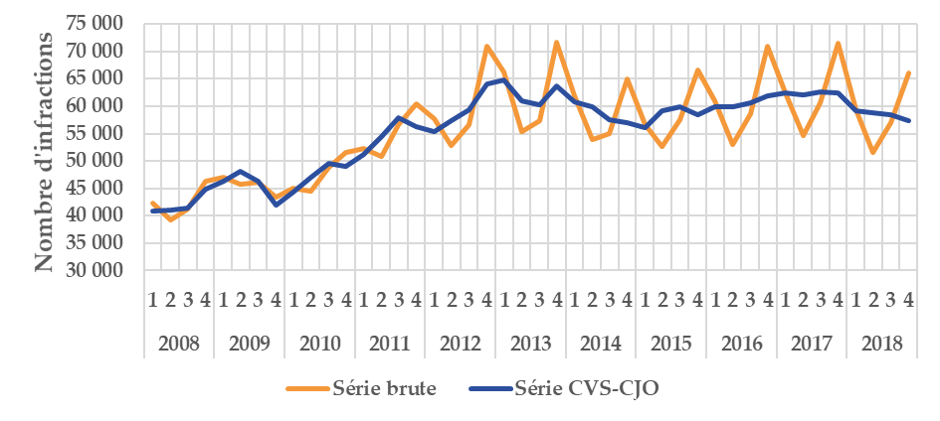

Champ : France métropolitaine.
Source : SSMSI, Base des crimes et délits enregistrés par la police et la gendarmerie.

 |  | Série brute | Série CVS-CJO
2008 | 1 | 42,377 | 40,945
 | 2 | 39,197 | 41,059
 | 3 | 41,208 | 41,421
 | 4 | 46,325 | 44,880
2009 | 1 | 47,096 | 46,324
 | 2 | 45,820 | 48,110
 | 3 | 46,132 | 46,297
 | 4 | 43,479 | 42,035
2010 | 1 | 45,044 | 44,280
 | 2 | 44,539 | 47,099
 | 3 | 48,874 | 49,531
 | 4 | 51,490 | 48,973
2011 | 1 | 52,327 | 51,247
 | 2 | 50,808 | 54,411
 | 3 | 56,548 | 57,903
 | 4 | 60,366 | 56,311
2012 | 1 | 57,651 | 55,388
 | 2 | 52,842 | 57,431
 | 3 | 56,712 | 59,266
 | 4 | 70,883 | 64,151
2013 | 1 | 66,159 | 64,802
 | 2 | 55,282 | 60,893
 | 3 | 57,374 | 60,215
 | 4 | 71,617 | 63,646
2014 | 1 | 61,861 | 60,840
 | 2 | 53,891 | 59,950
 | 3 | 54,974 | 57,587
 | 4 | 64,893 | 57,018
2015 | 1 | 56,596 | 56,109
 | 2 | 52,691 | 59,117
 | 3 | 57,581 | 59,819
 | 4 | 66,673 | 58,441
2016 | 1 | 60,913 | 59,860
 | 2 | 53,075 | 59,967
 | 3 | 58,667 | 60,542
 | 4 | 70,860 | 61,888
2017 | 1 | 62,423 | 62,421
 | 2 | 54,552 | 62,077
 | 3 | 60,615 | 62,578
 | 4 | 71,580 | 62,519
2018 | 1 | 59,274 | 59,217
 | 2 | 51,630 | 58,883
 | 3 | 56,933 | 58,442
 | 4 | 65,983 | 57,361

fig3
3. Nombre de cambriolages pour 1 000 logements par taille d’unité urbaine, enregistrés en 2018
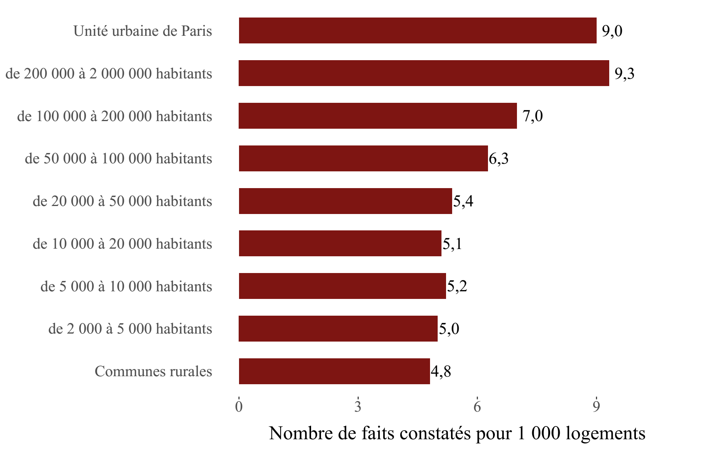

Champ : France métropolitaine.
Sources : SSMSI, Base des crimes et délits enregistrés par la police et la gendarmerie – Insee, recensement de la population.

Taille d'unité urbaine | Taux pour 1 000 logements en 2018
Communes rurales | 4.8
de 2 000 à 5 000 habitants | 5.0
de 5 000 à 10 000 habitants | 5.2
de 10 000 à 20 000 habitants | 5.1
de 20 000 à 50 000 habitants | 5.4
de 50 000 à 100 000 habitants | 6.3
de 100 000 à 200 000 habitants | 7.0
de 200 000 à 2 000 000 habitants | 9.3
Unité urbaine de Paris | 9.0

fig5
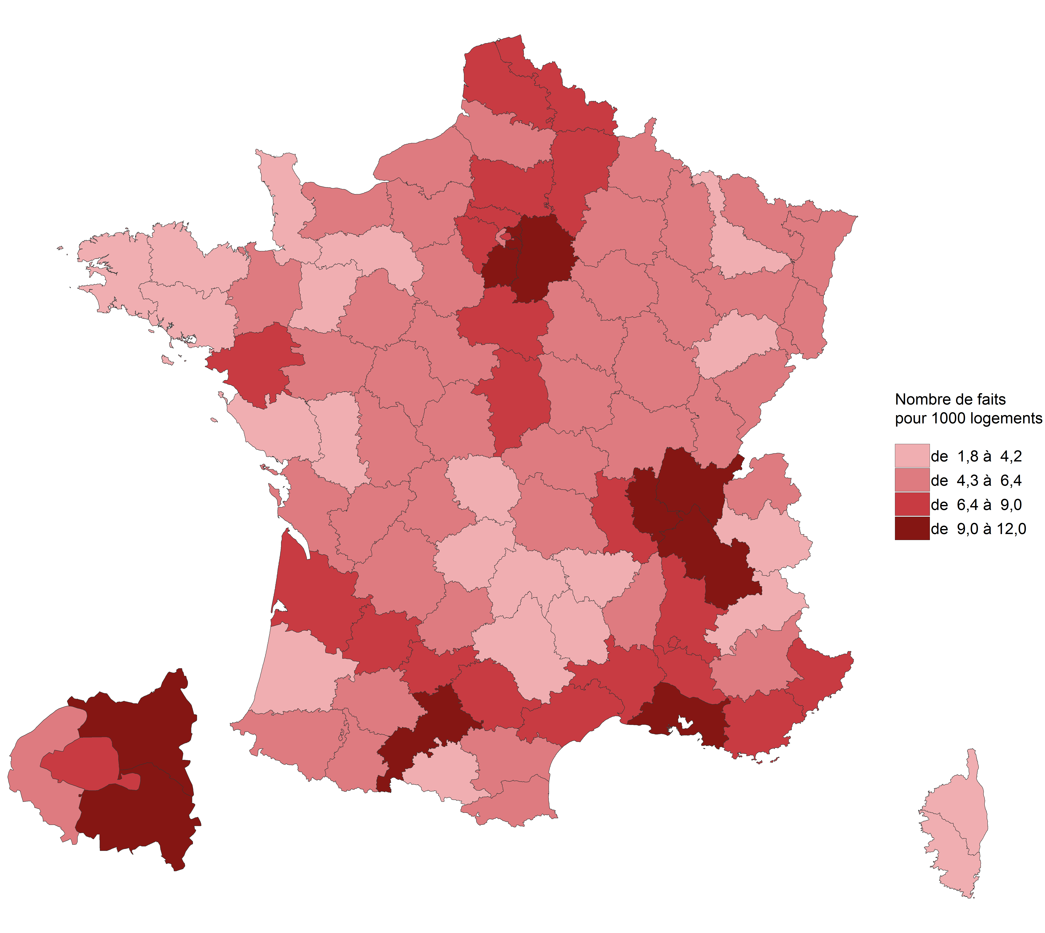
5. Nombre de cambriolages pour 1 000 logements par département en 2018

Champ : France métropolitaine.
Sources : SSMSI, Base des crimes et délits enregistrés par la police et la gendarmerie – Insee, recensement de la population.

Département | Taux pour 1 000 logements en 2018
01 | 9.0
02 | 7.8
03 | 5.1
04 | 5.8
05 | 2.5
06 | 7.7
07 | 4.6
08 | 5.2
09 | 3.9
10 | 6.3
11 | 5.5
12 | 3.1
13 | 11.8
14 | 4.6
15 | 2.7
16 | 5.9
17 | 5.3
18 | 6.4
19 | 3.2
21 | 4.4
22 | 4.0
23 | 2.7
24 | 5.2
25 | 5.3
26 | 8.1
27 | 5.6
28 | 4.9
29 | 3.7
2A | 2.3
2B | 1.8
30 | 7.9
31 | 11.0
32 | 4.8
33 | 8.6
34 | 7.8
35 | 4.4
36 | 4.3
37 | 5.7
38 | 9.9
39 | 4.4
40 | 3.8
41 | 4.9
42 | 6.9
43 | 4.2
44 | 8.7
45 | 7.5
46 | 4.5
47 | 8.2
48 | 2.5
49 | 4.7
50 | 2.1
51 | 6.2
52 | 4.5
53 | 2.9
54 | 4.0
55 | 4.8
56 | 4.2
57 | 5.9
58 | 5.3
59 | 8.3
60 | 7.0
61 | 3.6
62 | 6.7
63 | 6.0
64 | 4.8
65 | 5.1
66 | 5.4
67 | 4.4
68 | 5.6
69 | 10.9
70 | 4.1
71 | 5.2
72 | 4.8
73 | 3.8
74 | 6.2
75 | 9.0
76 | 5.4
77 | 9.5
78 | 7.3
79 | 4.1
80 | 5.0
81 | 7.4
82 | 8.1
83 | 8.5
84 | 7.9
85 | 3.3
86 | 5.1
87 | 4.6
88 | 4.6
89 | 5.2
90 | 5.3
91 | 9.4
92 | 6.4
93 | 12.0
94 | 9.4
95 | 8.8

fig6
6. Evolution du nombre de cambriolages par département, entre 2017 et 2018
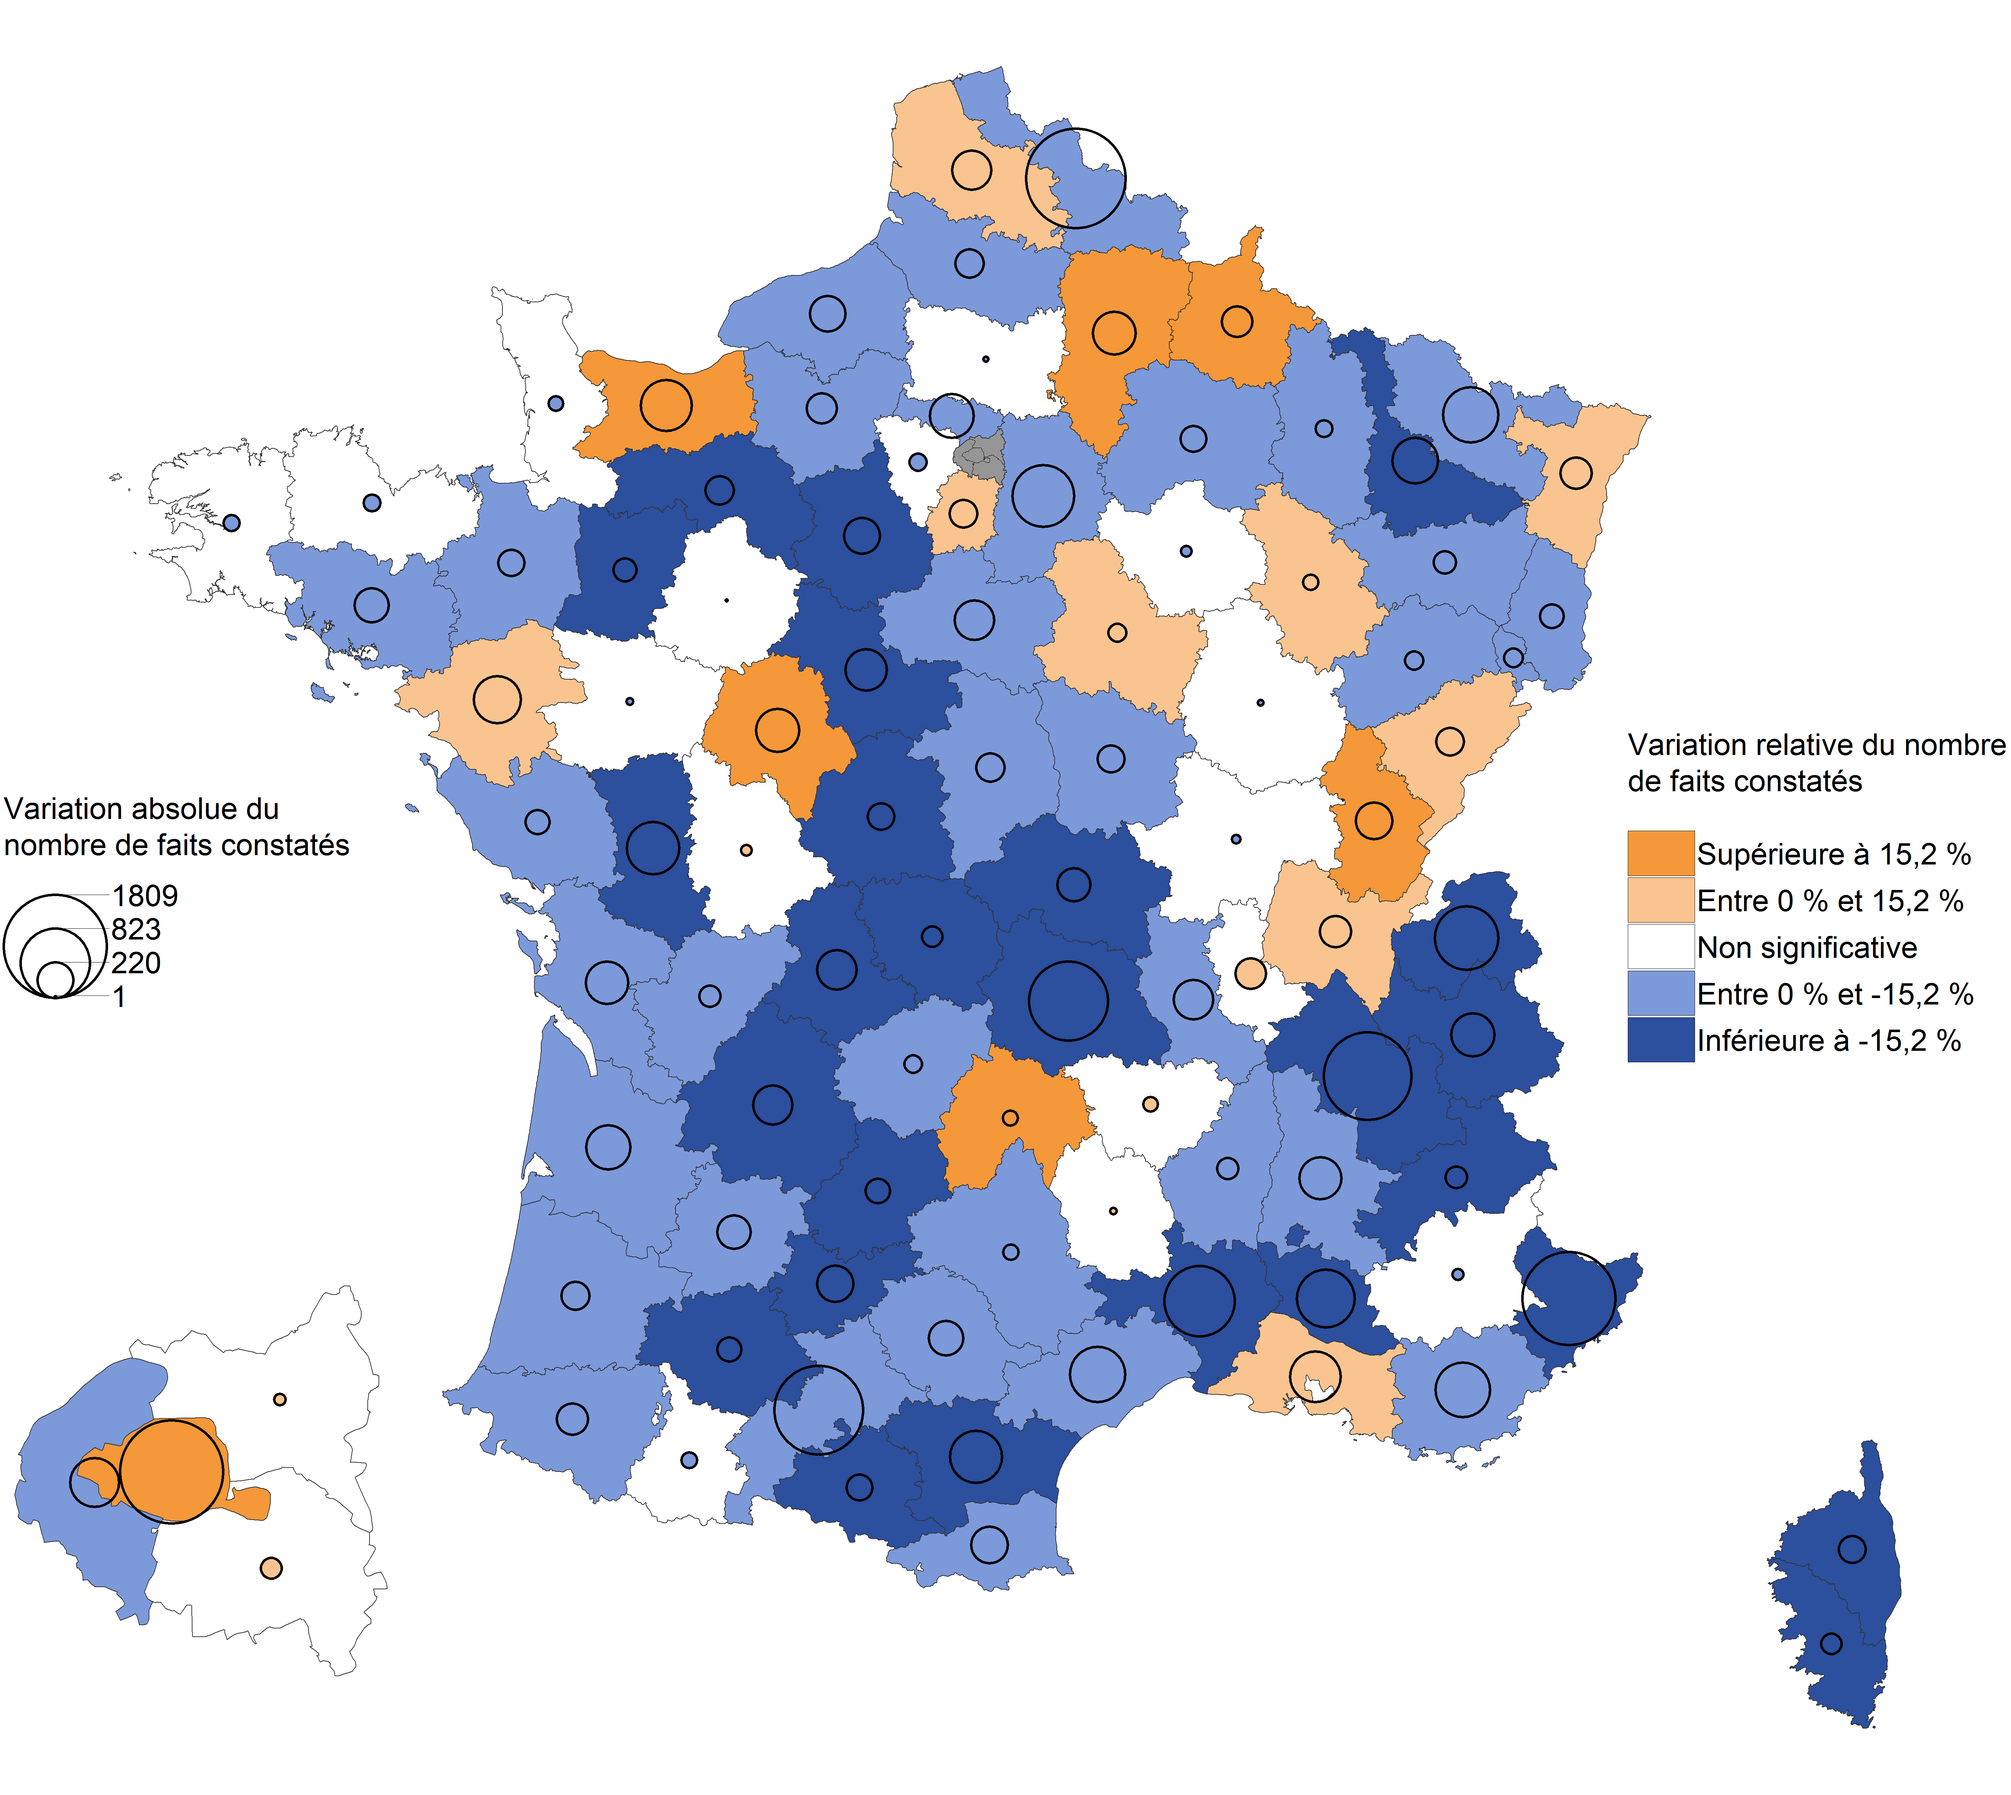

Champ : France métropolitaine.
Note de lecture : En 2018, les cambriolages de logements ont fortement diminué en Dordogne par
rapport à 2017. Dans le Rhône, leur nombre a augmenté mais avec une ampleur trop faible pour
que cete évolution soit statistiquement signifcative (Voir « Sources et Méthodes » pour davantage
d’information).
Sources : SSMSI, Base des crimes et délits enregistrés par la police et la gendarmerie – Insee, recensement de la population.

Département | Évolution du nombre de faits entre 2017 et 2018 | [Attention, certaines évolutions annuelles ne sont pas statistiquement significatives (voir la carte associée)]
01 | 6.6
02 | 17.9
03 | -15.2
04 | 3.3
05 | -20.0
06 | -20.2
07 | -7.8
08 | 27.9
09 | -21.6
10 | 2.1
11 | -24.9
12 | -7.0
13 | 3.9
14 | 31.1
15 | 17.7
16 | -6.3
17 | -12.2
18 | -11.1
19 | -10.0
21 | 0.5
22 | 3.6
23 | -23.5
24 | -16.6
25 | 10.2
26 | -12.3
27 | -8.9
28 | -17.8
29 | 2.4
2A | -21.4
2B | -36.2
30 | -20.5
31 | -14.9
32 | -16.5
33 | -4.5
34 | -8.8
35 | -4.9
36 | -17.3
37 | 21.3
38 | -17.4
39 | 55.4
40 | -12.6
41 | -25.0
42 | -9.1
43 | -6.2
44 | 6.5
45 | -9.5
46 | -16.8
47 | -11.4
48 | -5.1
49 | 0.5
50 | 6.8
51 | -6.1
52 | 10.3
53 | -17.4
54 | -19.7
55 | -9.6
56 | -9.5
57 | -14.9
58 | -14.4
59 | -14.5
60 | 0.2
61 | -18.9
62 | 5.9
63 | -31.9
64 | -8.2
65 | 5.7
66 | -11.1
67 | 7.6
68 | -4.6
69 | -1.6
70 | -10.4
71 | 0.9
72 | -0.1
73 | -19.8
74 | -18.5
75 | 17.3
76 | -6.0
77 | -10.4
78 | 1.2
79 | -37.8
80 | -8.5
81 | -11.9
82 | -18.0
83 | -7.9
84 | -19.7
85 | -7.0
86 | -1.7
87 | -21.0
88 | -8.2
89 | 5.9
90 | -13.9
91 | 2.7
92 | -7.6
93 | -0.3
94 | -1.3
95 | -7.1

fig7
7. Part des individus victimes de cambriolages pour 1 000 habitants de même sexe et âge en 2018

Champ : France métropolitaine.
Note de lecture : Sur 1 000 personnes âgées de 40 ans, 5 ont été enregistrées par les forces de sécurité
comme victimes de cambriolage en 2018.
Source : SSMSI, Base des victimes de crimes et délits 2018, données provisoires - Insee, estimations de population
(résultats provisoires à fin 2017).

 |  | Taux de victimation en ‰
 | AGE | Hommes | Femmes | Ensemble
 | 15 | 0.0 | 0.0 | 0.0
 | 16 | 0.1 | 0.1 | 0.1
 | 17 | 0.2 | 0.2 | 0.2
 | 18 | 1.0 | 1.0 | 1.0
 | 19 | 1.4 | 1.7 | 1.6
 | 20 | 1.8 | 2.1 | 1.9
 | 21 | 2.2 | 2.5 | 2.3
 | 22 | 2.4 | 2.9 | 2.6
 | 23 | 2.8 | 3.2 | 3.0
 | 24 | 3.4 | 3.4 | 3.4
 | 25 | 3.6 | 3.5 | 3.6
 | 26 | 4.1 | 3.7 | 3.9
 | 27 | 4.5 | 4.0 | 4.2
 | 28 | 4.5 | 3.8 | 4.1
 | 29 | 4.7 | 3.9 | 4.3
 | 30 | 5.1 | 3.9 | 4.5
 | 31 | 4.9 | 3.7 | 4.3
 | 32 | 5.2 | 3.9 | 4.5
 | 33 | 5.3 | 4.0 | 4.6
 | 34 | 5.5 | 3.9 | 4.7
 | 35 | 5.0 | 3.9 | 4.4
 | 36 | 5.5 | 3.9 | 4.7
 | 37 | 5.3 | 4.2 | 4.7
 | 38 | 5.5 | 4.1 | 4.8
 | 39 | 5.5 | 4.1 | 4.8
 | 40 | 5.6 | 4.1 | 4.8
 | 41 | 5.7 | 4.3 | 5.0
 | 42 | 5.6 | 4.1 | 4.8
 | 43 | 5.1 | 4.1 | 4.6
 | 44 | 5.4 | 4.0 | 4.7
 | 45 | 5.4 | 4.2 | 4.8
 | 46 | 5.4 | 4.3 | 4.8
 | 47 | 5.5 | 4.3 | 4.9
 | 48 | 5.3 | 4.0 | 4.7
 | 49 | 5.5 | 4.3 | 4.9
 | 50 | 5.3 | 4.4 | 4.8
 | 51 | 5.6 | 4.4 | 5.0
 | 52 | 5.6 | 4.3 | 4.9
 | 53 | 5.4 | 4.3 | 4.9
 | 54 | 5.7 | 4.5 | 5.1
 | 55 | 5.7 | 4.5 | 5.1
 | 56 | 5.7 | 4.6 | 5.1
 | 57 | 5.8 | 4.4 | 5.1
 | 58 | 6.0 | 4.2 | 5.1
 | 59 | 6.0 | 4.5 | 5.3
 | 60 | 6.0 | 4.5 | 5.2
 | 61 | 6.1 | 4.2 | 5.1
 | 62 | 6.3 | 4.0 | 5.1
 | 63 | 6.0 | 4.0 | 5.0
 | 64 | 6.5 | 4.0 | 5.2
 | 65 | 6.3 | 4.1 | 5.1
 | 66 | 6.2 | 4.0 | 5.0
 | 67 | 6.3 | 3.9 | 5.0
 | 68 | 6.3 | 4.1 | 5.1
 | 69 | 6.6 | 4.0 | 5.3
 | 70 | 6.6 | 3.9 | 5.2
 | 71 | 6.9 | 4.1 | 5.4
 | 72 | 7.8 | 4.8 | 6.2
 | 73 | 6.5 | 4.1 | 5.2
 | 74 | 6.8 | 4.5 | 5.6
 | 75 | 6.8 | 4.5 | 5.6
 | 76 | 6.9 | 4.6 | 5.6
 | 77 | 5.8 | 4.0 | 4.8
 | 78 | 6.0 | 4.1 | 4.9
 | 79 | 5.6 | 4.1 | 4.8
 | 80 | 5.6 | 4.2 | 4.8
 | 81 | 5.7 | 4.1 | 4.8
 | 82 | 5.4 | 4.1 | 4.6
 | 83 | 5.8 | 3.9 | 4.6
 | 84 | 5.2 | 4.2 | 4.6
 | 85 | 4.7 | 3.9 | 4.2
 | 86 | 5.1 | 3.8 | 4.3
 | 87 | 5.0 | 4.1 | 4.4
 | 88 | 5.5 | 4.0 | 4.5
 | 89 | 5.4 | 3.9 | 4.4
 | 90 | 5.0 | 4.1 | 4.4
 | 91 | 5.1 | 3.7 | 4.1
 | 92 | 4.0 | 3.6 | 3.7
 | 93 | 3.8 | 3.8 | 3.8
 | 94 | 4.3 | 3.2 | 3.5
 | 95 | 5.0 | 2.7 | 3.2

fig9
9. Nationalité des personnes mises en cause pour des cambriolages de logement en 2018

Champ : France métropolitaine.
Note de lecture : 73 % des personnes mises en cause par la police ou la gendarmerie en 2018 pour des
cambriolages de logement ont une nationalité française.
Sources : SSMSI, Base des auteurs de crimes et délits 2018, données provisoires

France | UE28 hors France | Europe hors UE28 | Afrique | Asie | Autre
73% | 6% | 6% | 13% | 2% | 1%

